상품제안서
HO_24년 코르크엣지 스프링 다이어리 25절 | 상품코드: F24709

 |  |  |  |  |  |  | 02-412-0044 | www.easy1.co.kr
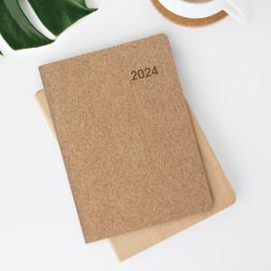

【상세/제작정보】

【인쇄/포장옵션】 | 불박 / 포장불가능

【공급단가】 | 수량 | 200~ | 500~ | 1,000~ | 3,000~ | 5,000~
*VAT별도 | 단가 | 8,230원 | 7,930원 | 7,620원 | 7,320원 | 7,130원

【상품 URL】 | https://easy1.co.kr:443/src/goods_detail.php?gdno=24709

